Ayudas diligenciamiento
Nota: La siguiente información fue tomada de la Guía para la administración del riesgo y el diseño de controles en entidades públicas del Departamento Administrativo de la Función Pública (2022) en su versión 6:

1) Identificación del riesgo: |  | 2) Valoración del riesgo:
 |  | 2.1. Análisis de riesgos: |  |  | 2.2. Evaluación de riesgos:
1.1. Factores de riesgo: | 1.2. Clasificación del riesgo: | 2.1.1. Determinar la probabilidad: | 2.1.2. Definir el nivel de impacto: |  | 2.2.1. Valoración de riesgo inherente: | 2.2.1. Valoración de controles: | 2.2.2. Tratamiento del riesgo:
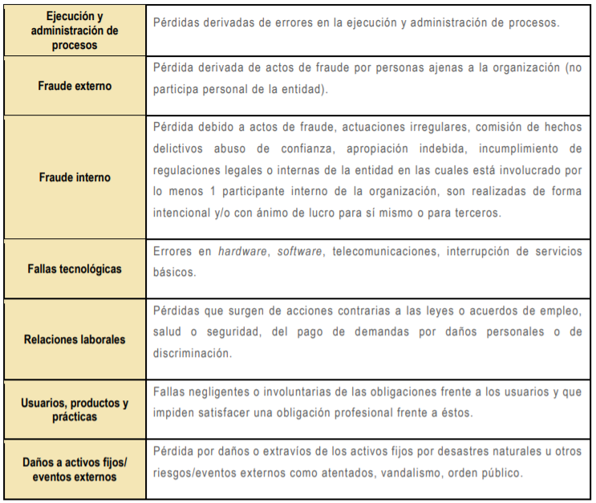
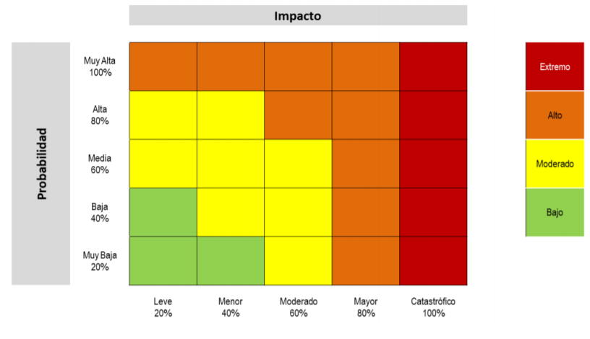
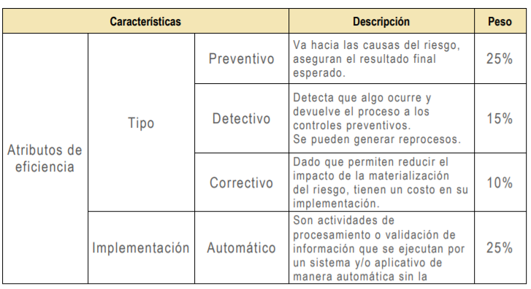
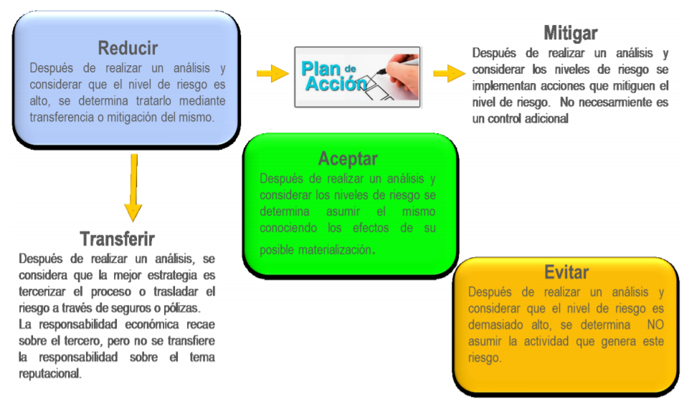
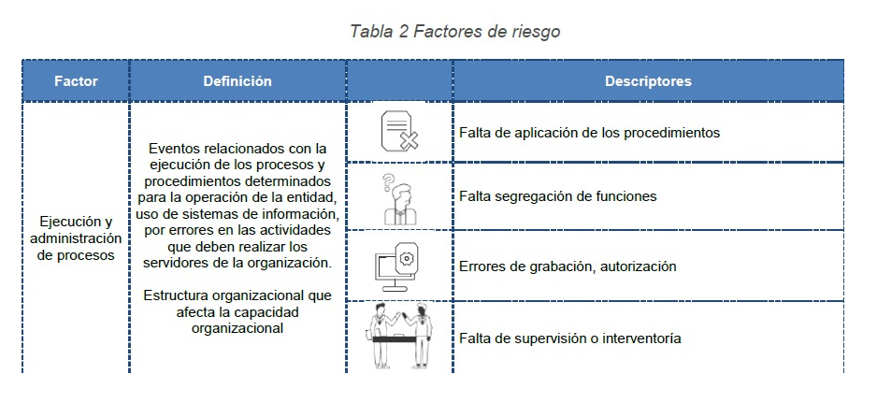
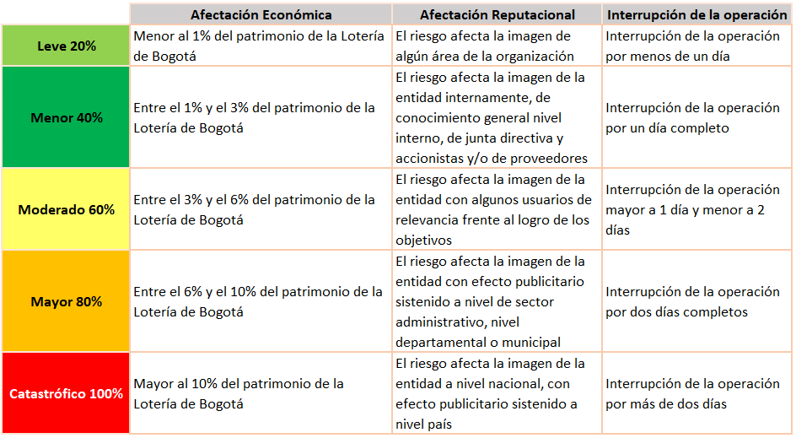

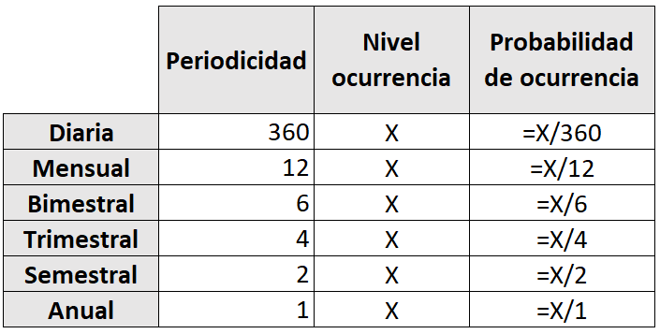

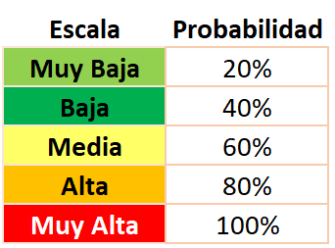
 |  |  | Nota: Se presenta patrimonio con corte a 30-04-2024 como guía:
 |  |  |  | a 30 de abril de 2024
 |  |  | Patrimonio Lotería de Bogotá | 42,299,590,289
 |  |  | 1% | 422,995,903
 |  |  | 3% | 1,268,987,709
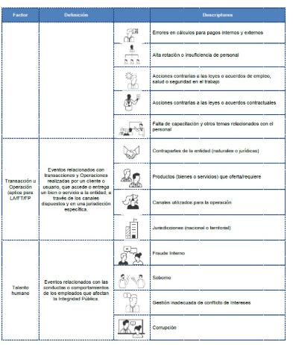
 |  |  | 6% | 2,537,975,417
 |  |  | 10% | 4,229,959,029

